Hoja1 (2)
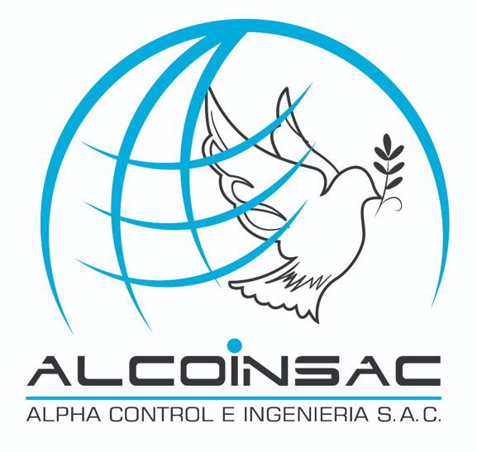
 |  |  |  |  |  | Mza. F1 Lote 16 Urb. El Dorado
 |  |  |  |  |  | Puente Piedra – Lima – Lima
 |  |  |  |  |  | www.alcoinsac.com
 |  |  |  |  |  | ventas@alcoinsac.com
 |  |  |  |  |  | Cel: 969585300 / Cel: 998999597

 |  | REPORTE DE FALLAS

EQUIPO: |  |  |  | PLANTA |  |  | FECHA
EMPRESA |  |  |  | TECNICO |  |  | OT

DATOS DEL EQUIPO |  |  |  |  | FOTO PRINCIPAL DEL EQUIPO

 | MOTOR ELECTRICO
 | Marca: |  | -
 | Potencia: |  | -
 | Rpm: |  | -
 | Modelo: |  | -
 | N° |  | -

EVIDENCIA DE LOS TRABAJO

¤ | RESUMEN

¤
¤
¤
¤
¤
¤
¤

¤ | RECOMENDACIONES

¤
¤
¤

 |  | REPORTE DE PRUEBA DE RESISTENCIA

EQUIPO: |  |  |  | PLANTA |  |  | FECHA
EMPRESA |  |  |  | TECNICO |  |  | OT

MEGADO DE BOBINA

FASE UNO A TIERRA |  |  |  |  | FASE DOS A TIERRA

FASE TRES A TIERRA |  |  |  |  | FASE 1-2

FASE 2-3 |  |  |  |  | FASE 1-3

